入力フォーム
スライド制度簡易診断ツール
 |  |  |  |  |  |  | Ver.1.0.0
 | スライド制度簡易診断ツールの使用について |  |  |  | 診断②：変更額について
 |  |  |  |  |  | 予定価格（税込み） | ④（税込み金額）
 |  |  |  |  |  | （予定価格を入力）
 | ・ | ①～⑬に入力頂くことで、各スライドの適用可能性を簡易に判定します。 |  |  |  | 請負代金額（税込み） | ⑤（税込み金額）
 | ・ | 価格変動や協議の結果等により、実際の結果と異なる場合がございます、 |  |  |  | （当初請負代金額を入力）
 |  | 事前にご承知のうえ参考としてご活用ください。 |  |  |  | 落札率
 | ・ | 全てのスライド制度に関して簡易診断を行うため、 |  |  | （全体スライド・インフレスライド）
 |  | ①～⑬全ての項目【黄色枠】へ情報を入力しください。 |  |  |  | 変動前残工事の工事価格 | ⑥
 |  | 各制度について詳しくは、埼玉県庁HP「スライド制度について」のページをご参照ください |  |  |  | （左記P1の赤字部分を参考に算出し入力）※落札率・消費税は掛け合わせない価格
 |  |  |  |  |  | 変動後残工事の工事価格 | ⑦
 | ・参考資料 |  |  |  |  | （左記P2の赤字部分を参考に算出し入力）※落札率・消費税は掛け合わせない価格
 |  |  |  |  |  | 変動前残工事代金額 =⑥×落札率×（1+消費税率10％）
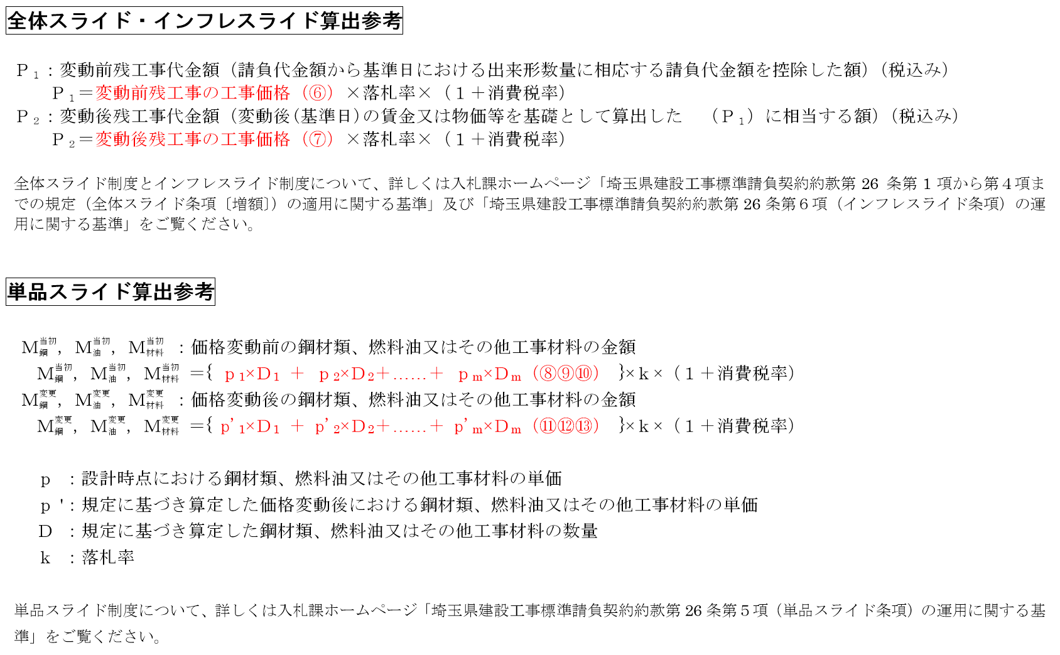
 |  |  |  |  |  | 変動後残工事代金額 =⑦×落札率×（1+消費税率10％）
 |  |  |  |  |  | 予定差額
 |  |  |  |  |  | 全体スライド用
 |  |  |  |  |  | 負担額（変動前残工事代金額の1.5％）
 |  |  |  |  |  | スライド額（予定差額と負担額の差）
 |  |  |  |  |  | インフレスライド用
 |  |  |  |  |  | 負担額（変動前残工事代金額の1.0％）
 |  |  |  |  |  | スライド額（予定差額と負担額の差）
 |  |  |  |  | （単品スライド）
 |  |  |  |  |  | 当初額
 |  |  |  |  |  | 鋼材類 | ⑧
 |  |  |  |  |  | （M当初鋼に関するpとDの積たちの和ついて、左記赤字部分を参考に算出し入力）
 |  |  |  |  |  | 燃料油 | ⑨
 |  |  |  |  |  | （M当初油に関するpとDの積たちの和ついて、左記赤字部分を参考に算出し入力）
 |  |  |  |  |  | その他工事材料 | ⑩
 |  |  |  |  |  | （M当初材料に関するpとDの積たちの和ついて、左記赤字部分を参考に算出し入力）
 |  |  |  |  |  | 変更額
 |  |  |  |  |  | 鋼材類 | ⑪
 |  |  |  |  |  | （M変更鋼に関するp'とDの積たちの和ついて、左記赤字部分を参考に算出し入力）
 |  |  |  |  |  | 燃料油 | ⑫
 | 診断①：協議時期について |  |  |  |  | （M変更油に関するp'とDの積たちの和ついて、左記赤字部分を参考に算出し入力）
 |  | 契約締結日 | ① |  |  | その他工事材料 | ⑬
 |  | 契約締結日を入力 |  |  |  | （M変更材料に関するp'とDの積たちの和ついて、左記赤字部分を参考に算出し入力）
 |  | 工期末 | ② |  |  | 変動額
 |  | 原則として契約工期の末日を入力 |  |  |  | 鋼材類 =(⑪－⑧)×落札率×（1+消費税率10％）
 |  | 協議請求予定日 | ③ |  |  | 適用対象か判定（変動額鋼が請負代金額の1.0%を超えた場合、対象）
 |  | 様式による請求予定日を入力 |  |  |  | 燃料油 =(⑫－⑨)×落札率×（1+消費税率10％）
 |  | 想定される基準日（全体スライド・インフレスライド対象） |  |  |  | 適用対象か判定（変動額油が請負代金額の1.0%を超えた場合、対象）
 |  | （③から起算して14日として想定しています） |  |  |  | その他工事材料 =(⑬－⑩)×落札率×（1+消費税率10％）
 |  | 想定協議請求期限（全体スライド・インフレスライド） |  |  |  | 適用対象か判定（変動額材料が請負代金額の1.0%を超えた場合、対象）
 |  | スライドの種類と工期末により想定される請求期限 |  |  |  | 変動額対象項目計
 |  | 協議請求期限（単品スライド） |  |  |  | 負担額（変動前残工事代金額の1.0％）
 |  | スライドの種類と工期末により想定される請求期限 |  |  |  | スライド額（変動額と負担額の差）

 | 簡易判定
 | 対称となるスライド名称 |  | 簡易判定結果 |  |  | 想定されるスライド額
 |  |  | 判定①（協議時期） | 判定②（変更額）
 | 全体スライド |  | NG | NG |  | 判定①と判定②の双方で、条件を満たしていません
 | インフレスライド |  | NG | NG |  | 判定①と判定②の双方で、条件を満たしていません
 | 単品スライド |  | NG | NG |  | 判定①と判定②の双方で、条件を満たしていません
 |  |  |  |  |  |  | ※実際に各スライド制度の適用が可能かについては、様式による請求により発注機関との協議を行ってください。

